Задание 11
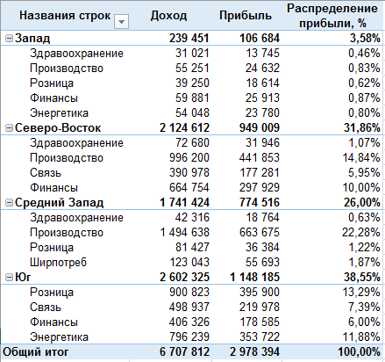
Задание: | Сделайте сводную таблицу на основе данных с Листа "Данные" по предоставленным образцам
Названия строк | Доход | Прибыль | Распределение прибыли, %
Запад | 239451 | 106684 | 3.58%
Здравоохранение | 31021 | 13745 | 0.46%
Производство | 55251 | 24632 | 0.83%
Розница | 39250 | 18614 | 0.62%
Финансы | 59881 | 25913 | 0.87%
Энергетика | 54048 | 23780 | 0.80%
Северо-Восток | 2124612 | 949009 | 31.86%
Здравоохранение | 72680 | 31946 | 1.07%
Производство | 996200 | 441853 | 14.84%
Связь | 390978 | 177281 | 5.95%
Финансы | 664754 | 297929 | 10.00%
Средний Запад | 1741424 | 774516 | 26.00%
Здравоохранение | 42316 | 18764 | 0.63%
Производство | 1494638 | 663675 | 22.28%
Розница | 81427 | 36384 | 1.22%
Ширпотреб | 123043 | 55693 | 1.87%
Юг | 2602325 | 1148185 | 38.55%
Розница | 900823 | 395900 | 13.29%
Связь | 498937 | 219978 | 7.39%
Финансы | 406326 | 178585 | 6.00%
Энергетика | 796239 | 353722 | 11.88%
Общий итог | 6707812 | 2978394 | 100.00%

